상품제안서
에코라이프 크리에이티브 오피스 선물 골프 장식D | 상품코드: F26111

 |  |  |  |  |  |  | 02-412-0044 | www.easy1.co.kr
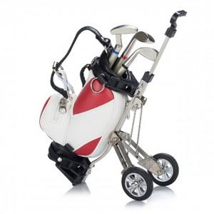

【상세/제작정보】

【인쇄/포장옵션】 | / 포장불가능

【공급단가】 | 수량 | 20~ | 50~ | 100~ | 300~ | 500~
*VAT별도 | 단가 | 29,000원 | 28,530원 | 27,840원 | 27,140원 | 26,680원

【상품 URL】 | https://dev.easy1.co.kr:443/src/goods_detail.php?gdno=26111

